1次规则验收标准

1、楼盘表是否存在重复数据？ | 是否通过 | 是否修复 | 备注
同城市+同名称，是否有存在——注意，是否有排除脏数据中，城市区域标注错误的而导致相同楼盘违背识别出的；以及是否有楼盘名称未清洗导致的未识别 | 否 | 是 | 有2573个楼盘存在重复问题
预售证号相同的，是否存在2个不同记录存在相同的预售证（有其中一个相同即视为相同） | 是
是否存在同样url的楼盘——注：需排除脏数据造成的误差 | 无法检验，结果没有url
是否存在售楼处电话相同的楼盘——注：需排除脏数据造成的误差 | 无法检验，结果没有电话
同城市+来源网站别名相同 | 否 |  | 别名未按规则清洗
距离相似楼盘处理 | 否 |  | 未处理
名称相似楼盘处理 | 否 |  | 名称近似楼盘未处理

2、去重后，重复的楼盘名规则，是否有加入到楼盘别名表里
楼盘别名表，是否存在异常的数据减少 | 是
日志表里的楼盘数据，是否可以通过别名表对应到楼盘表中 | 是
是否每个楼盘都在别名表中有数据 | 否 | 是 | 别名表仅做了拆出动作

3、用户日志关联问题
用户日志数量是否有异常减少，是否齐全？ | 是
用户日志关联到楼盘信息是否成功？ | 是
用户日志关联到楼盘信息比例多少？ | 否 | 提升到60%+ | 匹配率27%左右
用户日志关联到楼盘信息是否还有上浮空间？ | 是

4、预证清洗问题
4.1、楼盘名是否清洗完成
楼盘名和楼盘表里的楼盘匹配率是多少 | 结果数据减少严重，无法和原始数据关联，已沟通重新清洗
匹配的成功率是否还能上调
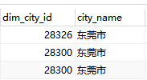
匹配的楼盘城市和地址是否相同
楼盘地址相似度是多少
楼盘转化的出错率是多少
4.2、预售证号清洗验证
预售证号的转化程度有多少
是否有转换出错的出错率是多少
4.3、预售证发证时间清洗验证
空值预售证时间的比率有多少
是否有转换出错的出错率是多少
是否出现不合理的时间，出现了多少次
4.4、房间数量清洗验证
合并后的房间数量是否有问题
是否因为合并房间数量导致数据条数减少
4.5、预售证面积清洗验证
清洗后的面积是否和原来的有出入
是否存在带有汉字的

5、楼盘经纬度问题
数据经纬度是否合理？经纬度位置未发生错误，经纬度属于项目所属区域之内 | 否 | 未知 | 还有国外的盘在
73.4<=【lng范围标准】<=135.02 18.52<=【lat范围标准】<=53.3 | 否 | 是 | 还有经纬度为0的存在

2次验收结果
1、去重规则清洗后，又对基础数据进行了清洗，从而又满足了去重规则的，可以去掉，城市选择以高德城市为准 | 通过 | 添加规则，名称相似度>80%且经纬度小于1公里的，认为是一个楼盘，修正结果

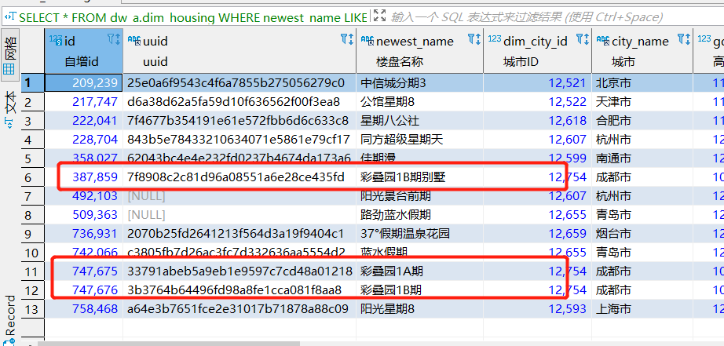
2、项目名称()，特殊符号，X期去除后去重

彩叠园未清洗干净;

3、楼盘别名规则，根据去重的积累，添加楼盘名知识库 | 通过

4、日志表与楼盘表之间的关联，当前平均27%，需要提升 | 关联明细

整体匹配度达到60%,详情见附表

5、城市使用了另外的维度表，需要做统一 | 未做

6、经纬度问题，经纬度不在合理范围内的，经纬度为0的 | 无逻辑问题,城市与楼盘经纬度所在城市需要匹配校验

